1. CUTTING DOCKET
 |  |  |  |  |  |  |  |  |  |  |  |  | Mã số: |  | MER.QT-1.BM.4
 |  |  |  |  |  |  |  |  |  |  |  |  | Lần ban hành: |  | 01
 |  |  |  |  |  |  |  |  |  |  |  |  | Số trang |  | 03/03
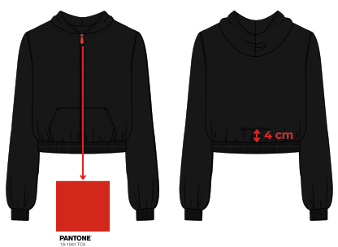
 | K.OANH/H.OANH |  | 210
 | CUTTING DOCKET |  |  |  |  | QUY CÁCH MAY : MAY THEO TÀI LIỆU HƯỚNG DẪN TRÊN TÁC NGHIỆP
 | JOB NUMBER: |  | U28 SS26 S2819
 | STYLE NUMBER: |  | U28-JK45
 | STYLE NAME : |  | Women Crop Jacket
 | SEASON: |  | SS26
 | TÊN HÀNG: |  | JACKET |  |  |  |  |  | DROP: |  |  | SAMPLE
 | NGÀY CẤP: |  | 11-Dec-24 |  |  |  |  |  | VẢI CHÍNH: |  |  | FLEECE_100% ORGANIC COTTON_SOLID_430_S0005
 | NGÀY GIAO HÀNG: |  |  |  |  |  |  |  | THÀNH PHẦN VẢI: |  |  | 100% COTTON
 |  |  |  |  |  |  |  |  | KHỔ VẢI: |  |  | 177 CM
 | Xí nghiệp: |  | UN-AVAILABLE |  |  |  |  |  | KHÁCH HÀNG: |  |  | DEV
 | XUẤT NGÀY

 |  | SKU | COLOR | SIZE: |  |  | S | M | L | XL | 2XL |  |  |  |  | TOTAL
 | ORDER CUT |  | BLACK |  |  |  |  | 1 |  |  |  |  |  |  |  | 1
 | EXTRA (+/-) |  | BLACK |  |  |  |  |  |  |  |  |  |  |  |  | 0
 | TOTAL : |  | BLACK |  |  |  | 0 | 1 | 0 | 0 | 0 |  |  |  |  | 1
 | SHIPPING SAMPLE REQUIRED |  |  |  |  |  | 0 | 0 | 0 | 0 | 0 |  |  |  |  | 0
 | GRAND TOTAL: |  |  |  |  |  | 0 | 1 | 0 | 0 | 0 |  |  |  |  | 1
 |  |  | NCC BAUTEX
 | PHẦN A : VẢI
VẢI |  |  | VỊ TRÍ | MÀU | ĐVT | SỐ LƯỢNG ĐƠN HÀNG | ĐỊNH MỨC | SỐ LƯỢNG THEO ĐỊNH MỨC (NET) | LỖI VẢI (DEFECT) + ĐẦU KHÚC | SỐ LƯỢNG CẦN CẤP CHO TEST INHOUSE | SỐ LƯỢNG CẦN CẤP CHO TEST OUTSOURCE | SỐ LƯỢNG CẦN CẤP CHO TỔ CẮT (GROSS) | GHI CHÚ / CODE VẢI
BLACK
1 | FLEECE_100% ORGANIC COTTON_SOLID_430_S0005 |  | VẢI CHÍNH | BLACK | M | 1 | 0.94 | 0.9 | 0.03 |  | 0.00 | 0.97 | THEO PHIẾU CẤP CỦA MER |  |  |  | CẤP VẢI ĐỂ TEST IN
2 | RIB 1X1_98% ORGANIC COTTON 2% |  | BO TAY/ BO LAI | BLACK | M | 1 | 0.04 | 0.0 | 0.00 |  | 0.00 | 0.04 | THEO PHIẾU CẤP CỦA MER

 | PHẦN B : PHỤ LIỆU
PHỤ LIỆU |  |  |  |  | MÀU PHỤ LIỆU | CODE MÀU | MÀU VẢI |  | ĐVT | SỐ LƯỢNG ĐH | ĐỊNH MỨC | SỐ LƯỢNG THEO ĐM | HAO HỤT | SỐ LƯỢNG CẤP | GHI CHÚ
1 | CHỈ 40/2 MAY CHÍNH + VẮT SỔ |  |  |  | BLACK |  | BLACK |  | CUỘN | 1 | 0.04 | 0.0 |  | 0
2 | NHÃN CHÍNH UA |  |  |  | NỀN ĐEN CHỮ TRẮNG |  | BLACK |  | PCS | 1 | 1.00 | 1.0 |  | 1
3 | ZIPPER |  |  |  |  |  | BLACK |  | PCS | 1 | 1.00 | 1.0 |  | 1

 | PHẦN C : IN / THÊU / WASH |  |  |  |  |  |  |  | PHẦN E : HÌNH
1 | IN : | KHÔNG IN
2 | THÊU : | THÊU BTP- 3D EMBROIDERED UA LOGO - TỐI HƠN MÀU VẢI THÂN 30%
 | CHẤT LƯỢNG VÀ KÍCH THƯỚC
 | MÀU VẢI | DUYỆT HÌNH THÊU THEO
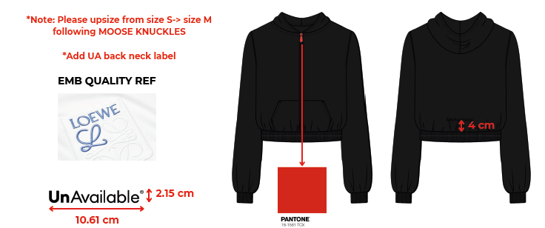
 | BLACK | THÔNG TIN SAU
 | THÔNG TIN ĐỊNH VỊ HÌNH THÊU
 | SIZE ARTWORK THÂN TRƯỚC |  | THÊU THÂN SAU ÁO
 | SIZE ARTWORK NHÃN CỔ THÂN SAU |  | W: 10.61CM x H: 2.15CM
 | THÊU THÂN SAU |  | TỪ GIỮA ĐƯỜNG TRA BO LAI THÂN SAU LÊN 4CM

3 | WASH: | KHÔNG WASH

1 | -CÁCH MAY GIỐNG ÁO MẪU VÀ NHẬN XÉT CÁCH MAY THEO TÀI LIỆU KÈM THEO Ở BÊN DƯỚI
 | SIZE | S | M | L | XL | 2XL | TOTAL
 | SỐ LƯỢNG | 0 | 1 | 0 | 0 | 0 | 1
 | LƯU Ý : LẤY KẾT QUẢ TEST IN ỦI TỪ HẬU

REFERENCE
M34MS700 HOODIE
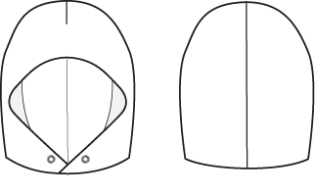
6"

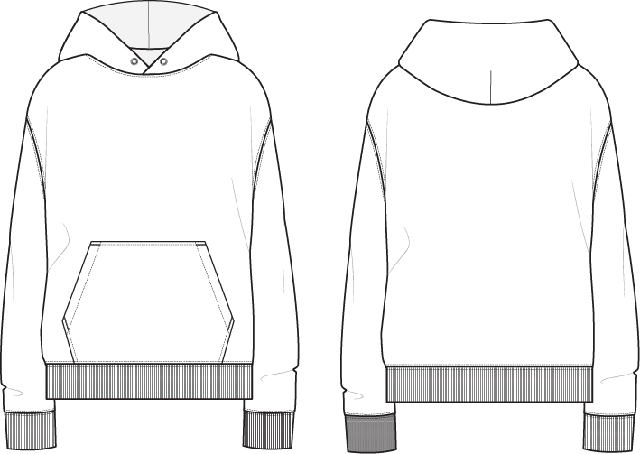

BASED UPON M33MS698
WITH POCKET OF M33MS700

9 1/2"

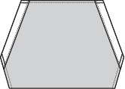
7"
9 1/2"
9 1/2"
3"
16"

8 1/2"
14 1/2"
16"

14 1/2"

QUY CÁCH MAY
 |  | STYLE #: | M34MS711 | SEASON |  |  | FALL 24 |  | STYLE #: | M34MS711 | SEASON | FALL 24
 |  | OS REF#: | 0 | CUSTOMER |  |  | MOOSE KNUCKLES |  | OS REF#: | 0 | CUSTOMER | MOOSE KNUCKLES
 |  | DESCRIPTION: | CROPPED ZIP UP HOODIE |  |  |  |  |  | DESCRIPTION: | CROPPED ZIP UP HOODIE
 |  | SIZE RANGE | MEN | LABEL |  |  | FLEECE |  | SIZE RANGE | MEN | LABEL | FLEECE
OUTTER VIEW |  |  |  |  |  |  |  | INSIDE VEW

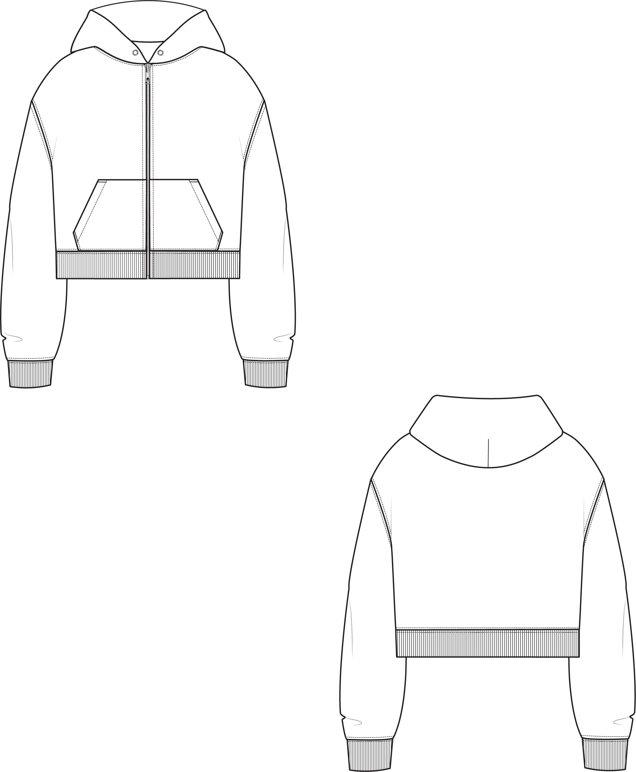
 |  |  |  |  | FABRICS
 |  |  |  |  |  | SHELL | DRY BRUSHED FLEECE 100% COTTON
 |  |  |  |  |  | RIB | 1 X 1 RIB 98% COTTON 2%SPANDEX
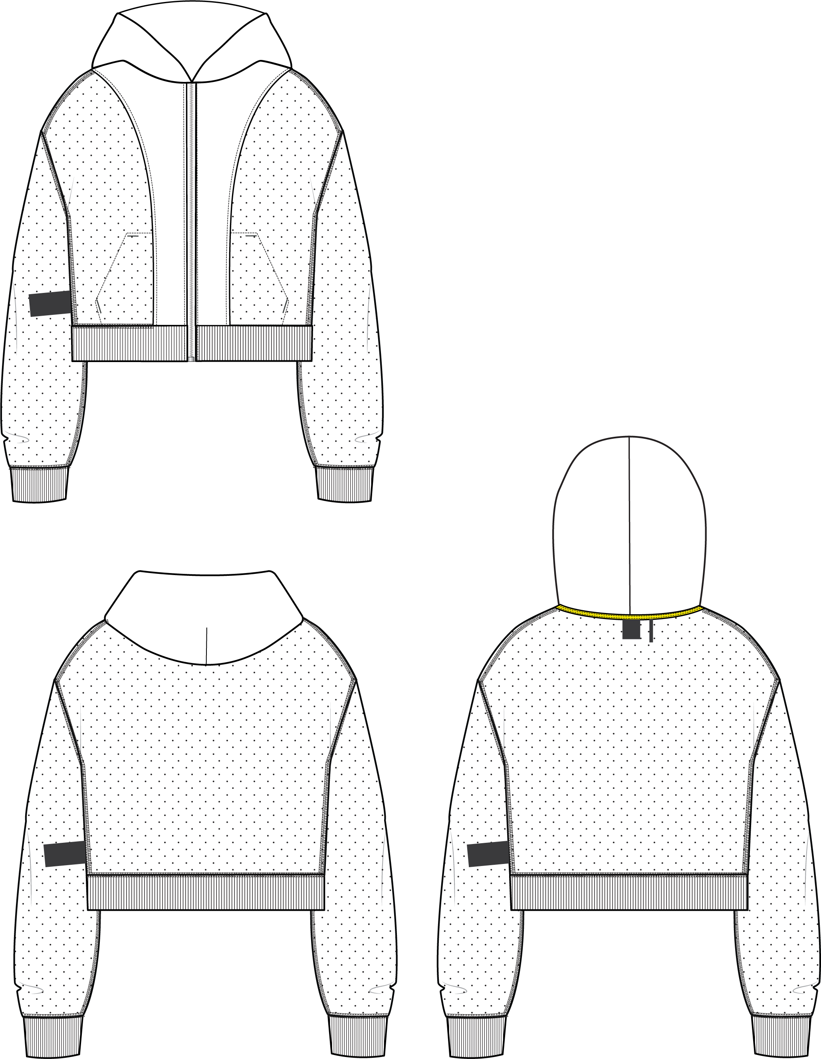
 |  |  |  |  |  | POCKETING | JERSEY 100% COTTON
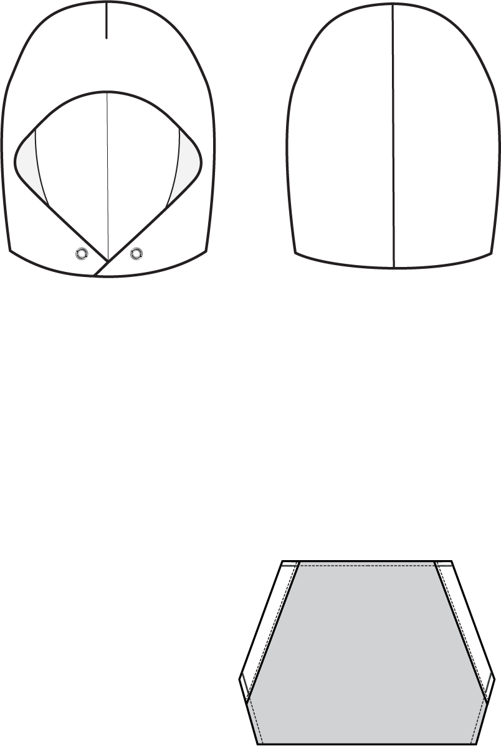

FACING WITH A CLEAN FINISING

HOOD IS CONSTRUCTED WITH A CENTER BACK DART

THE POCKET OPENING IS FOLDED AT EDGE WITH A CLEAN FINISING

CENTER FRONT FOLD LIPS CONSTRUCTION REQUESTED
POCKET IS DOUBLE IN JERSEY FABRIC

THÊU
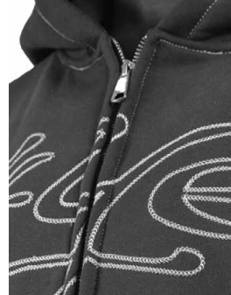
TOPSTITCHING INDEX
a | 1/4" STICH FROM EDGE
b | EDGESTITCH
c | 1/4" DOUBLE NEEDLE STITCH
d | BAR TACK
h | 2 NEEDLES BOTTOM COVERSTICH
o | 4 THREAD OVEREDGE STITCH

